Git
Add authentication on GitHub

 | 1. Open git

 | 2. Type
 |  | ssh-keygen -t ed25519 -C "hieult@vn.ids.jp"

 | 3. Sau khi tạo key xong, lấy key bằng command
 |  | cat /c/Users/hieult/.ssh/id_ed25519.pub

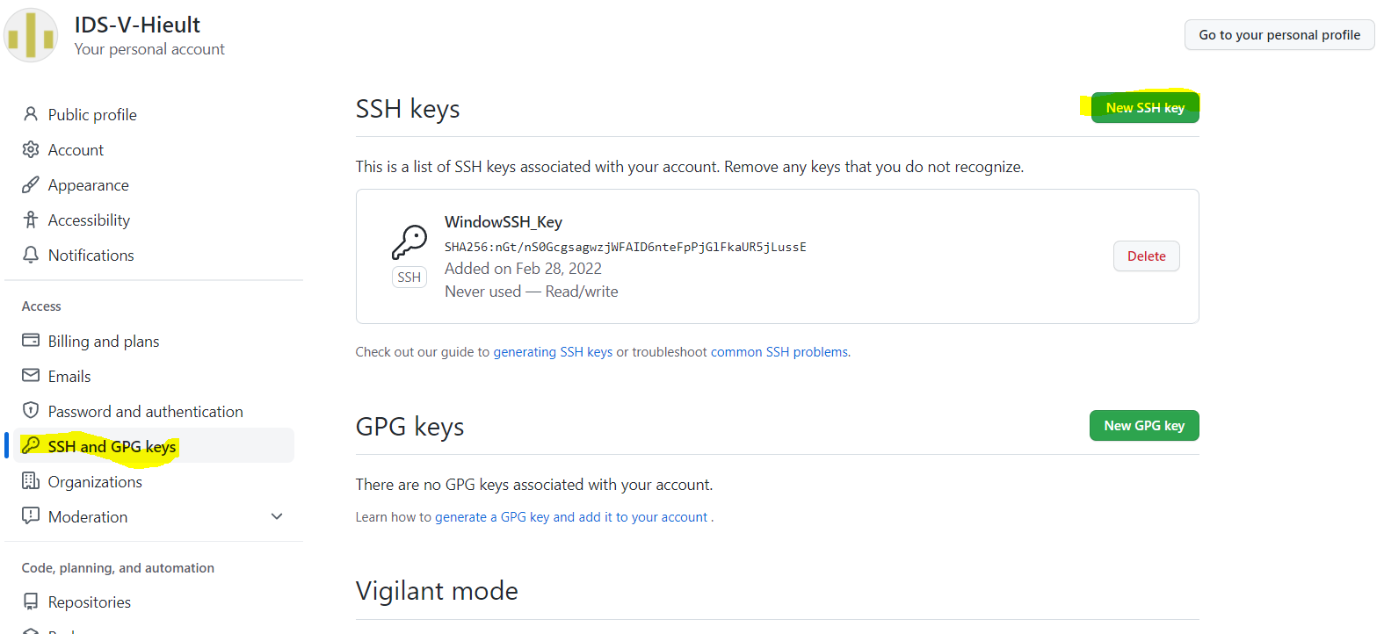
 | 4. Add SSH key vào github
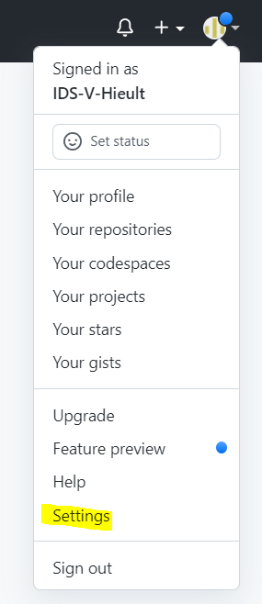

 | 4
 |  | Sau này khi gõ git push sẽ ko hỏi user pass nữa.

Cherry-pick_vs_Rebase
HOT fix

develop

HOT fix
master
 | cherry-pick từ master

HOT fix
Commit 1
Commit 2
develop

HOT fix
master | rebase master

